Необходимое оборудование
Кто из сотрудников нуждается в аппаратуре | Сколько ПК нужно
Бухгалтеры | 2
Работники склада | 1 |  |  | Штат компании | Число сотрудников
Менеджер по продажам | 3 |  |  | Бухгалтеры | 2
Менеджер договорного отдела | 1 | Дешевая стоимость офисного ПК | https://club.dns-shop.ru/blog/t-325-sborka-computera/27745-budjetnaya-ofisnaya-sborka-za-15-000-rublei-mart-2020/ | Работники склада | 4
Итого нужно пк | 7 | 15000 |  | Менеджер по продажам | 3
 |  |  |  | Менеджер договорного отдела | 1
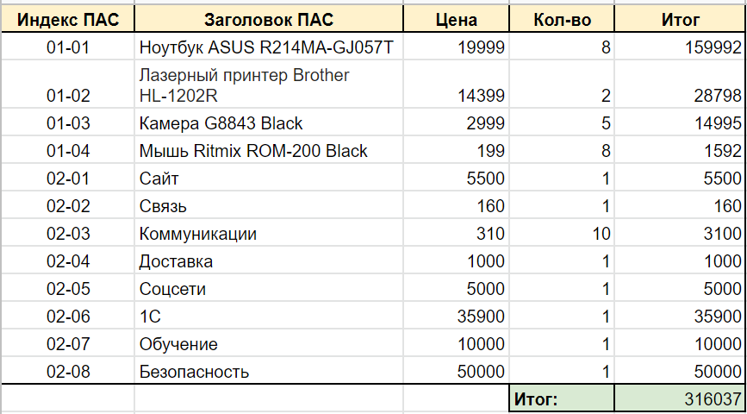
Интернет и прочее | 12,000 ₽

